ANEXO 1
UNIVERSIDAD TECNOLÓGICA DE PEREIRA
INVITACIÓN PÚBLICA BS 15 DE 2023
COMPRA DE CONTENEDORES PARA CAMPUS UNIVERSITARIO
ANEXO 1 - ESPECIFICACIONES TÉCNICAS Y PRESENTACIÓN DE OFERTA

ÍTEM | NOMBREL DEL EQUIPO | DESCRIPCIÓN ESPECIFICACIONES | UNIDAD DE MEDIDA | CANTIDAD | DESCRIPCION MARCA/ REFERENCIA/ESPECIFICACIONES OFERTADAS | VALOR UNITARIO ANTES DE IVA | PORCENTAJE IVA ( % ) | VALOR IVA | VALOR UNITARIO IVA INCLUIDO | TOTAL IVA INCLUIDO | TIEMPO DE ENTREGA (Días Calendario) | TIEMPO DE GARANTIA | IMÁGENES DE REFERENCIA
1 | Contenedores Áreas internas comunes de edificios y auditorios | Puntos ecológicos de acero inoxidable que consten de dos recipientes (aprovechable y no aprovechable) para residuos sólidos Tanque cilíndrico fabricado en lámina perforada de acero inoxidable tipo AISI 304, C20, con tapa individual para cada tanque en acero inoxidable 304. Dimensiones del tanque: Diámetro de 0.40m y altura de 0.60m. Altura total: 1,20m Postes fabricados en tubo redondo de 2” en acero inoxidable tipo AISI 304, C18. Pivotes para volteo en eje de acero inoxidable tipo AISI 304 con bujes en Empack. Asegurador en acero inoxidable AISI 304 con eje y resorte de presión ubicado en la parte inferior del tanque. | unidad | 60 |  |  |  | 0 | 0 | 0 |  |  | 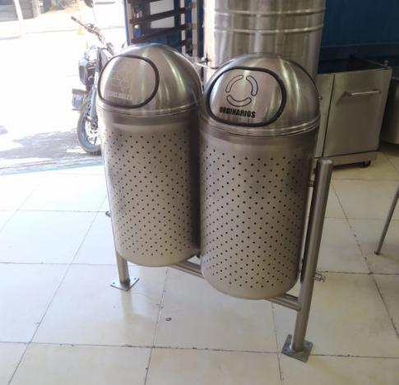
2 | Contenedores Áreas externas de edificios | Basurero con techo de 2 contenedores Tanque cilíndrico fabricado en lámina perforada de acero inoxidable tipo AISI 304 C20 Dimensiones del tanque: Diámetro de 0.40m y altura de 0.60m. Altura total 1,40m. Distancia entre la caneca y la tapa 30cm Postes fabricados en tubo redondo de 2” en acero inoxidable tipo AISI 304, C18 Pivotes para volteo en eje de acero inoxidable tipo AISI 304 con bujes en Empack. Asegurador en acero inoxidable AISI 304 con eje y resorte de presión ubicado en la parte inferior del tanque. Tapa debe en acero inoxidable 304 | unidad | 50 |  |  |  | 0 | 0 | 0 |  |  | 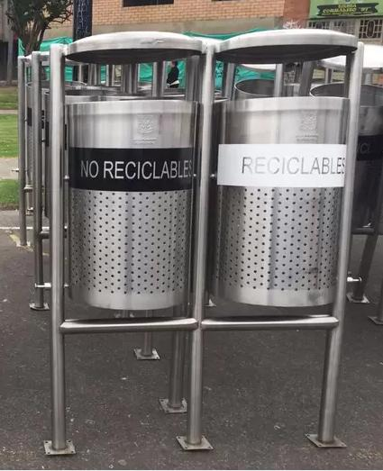
3 | Contenedores aulas de clase | Contenedor para tratamiento de residuos sólidos pequeño individual. Basurero metálico de 36 cm de ancho x 30 cm de altura de acuerdo a fotografía suministrada, fabricado en lamina cold rolled C.20 negra y con pintura electroestática negra. | unidad | 100 |  |  |  | 0 | 0 | 0 |  |  | 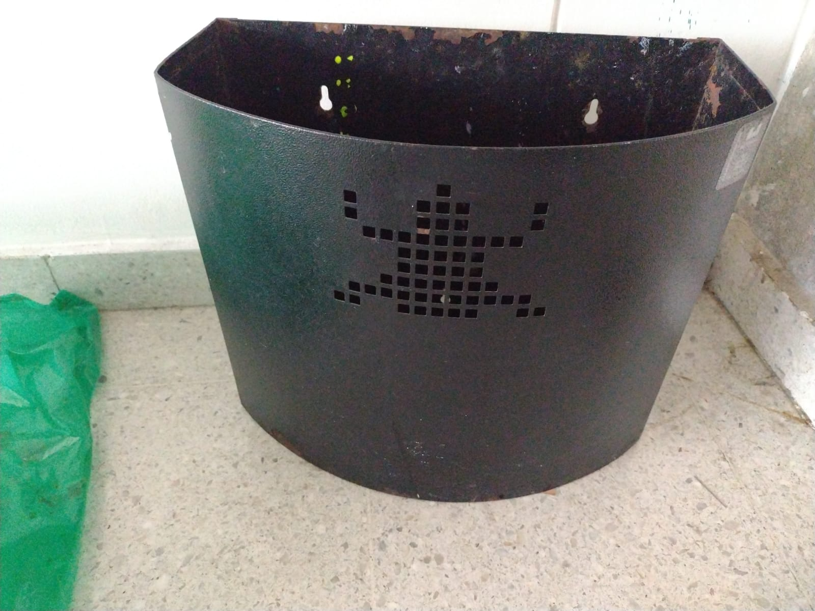
4 | Contenedores restaurantes y/o cafeterias | Puntos ecológicos de acero inoxidable BASURERO AUTOSERVICIO DE UN PUESTO -Elaborado en acero inoxidable AISI 304 calibre - Tapa superior para bandejas tipo vaivén -Puerta inferior frontal con manija para ingresar o retirar la caneca plástica -Incluye caneca plástica en el interior -Dimensiones generales: 58cm longitud x 60cm ancho x 112 cm de altura total. | unidad | 30 |  |  |  | 0 | 0 | 0 |  |  | 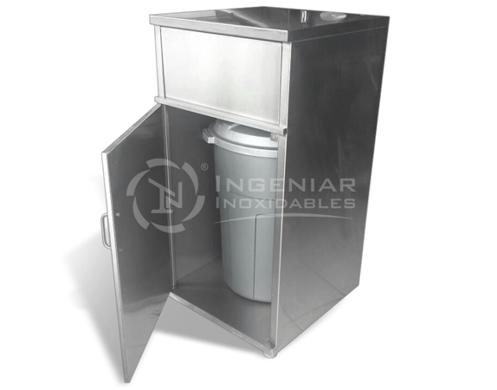
5 | Contenedores Baterías sanitarias (baños) | Soporte, en varilla de un cuarto en acero inoxidable de 28 de diámetro para baño. | unidad | 50 |  |  |  | 0 | 0 | 0 |  |  | 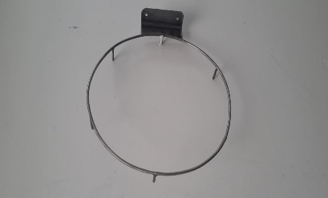
VALOR TOTAL OFERTA |  |  |  |  |  |  |  |  |  | $ -

Observaciones:

 | NOMBRE Y NIT EMPRESA:
 | NOMBRE Y FIRMA REPRESENTANTE LEGAL
 | CÉDULA REPRESENTANTE LEGAL
 | FECHA:

0%
5%
10%
19%

